Pizza
 |  |  |  |  |  |  |  |  | KEDVELTSÉGI VIZSGÁLAT |  |  |  |  |  |  |  |  |  |  |  |  |  |  | HATÓSÁGI | VIZSGÁLATOK
 |  |  |  |  |  |  |  |  |  |  |  |  |  |  | MIKROBIOLÓGIAI | VIZSGÁLATOK |  |  |  |  |  |  |  |  |  |  |  | HATÓSÁGI TISZTASÁGI | VIZSGÁLAT |  |  |  |  | HATÓSÁGI HELYSZÍNI | ELLENŐRZÉS
KEDVELTSÉGI RANGSOR | TERMÉK FOTÓ* | ÉTTEREM NEVE, ÉTEL MEGNEVEZÉSE | ÁR * (Ft/adag) | ÖSSZETEVŐK * | MEGRENDELÉS HELYE | HELYSZÍNI ELLENŐRZÉS HELYE | KÜLSŐ | ÁLLOMÁNY | ILLAT | ÍZ | ÖSSZESÍTETT | SALMONELLA SPP. | KOAGULÁZ POZITÍV | LISTERIA | BACILLUS CEREUS | CLOSTRIDIUM | ESCHERICHIA COLI | COLIFORM | MIKROORGANIZMUSOK | HÚS DETEKTÁLÁS, | TOJÁSFEHÉRJE | TEJFEHÉRJE ALLERGÉN | RÉZ | HIGANY | DON TOXIN | GMO VIZSGÁLAT | CSOMAGOLÁS (CFU / | KÜLSŐ FELÜLETE 100 cm2) | SZÁLLÍTÓBOX (CFU / | BELSŐ FELÜLETE 100 cm2) |  |  |  | HIGIÉNIAI (CFU / | TÖRLET 100 cm2)
 |  |  |  |  |  |  | MEGJELENÉS |  |  |  | PONTSZÁM | (/25g) | STAPHYLOCOCCUSOK (CFU/g) | MONOCYTOGENES (/25g) | (CFU/g) | PERFRINGENS (CFU/g) | (CFU/g) | (CFU/g) | SZÁMA (CFU/g) | ÁLLATI EREDET VIZSGÁLATA | ALLERGÉN JELENLÉTE (mg/kg) | JELENLÉTE (mg/kg) | (mg/kg) | (mg/kg) | (μg/kg) |  | SALMONELLA SPP. (/25g) | MIKROORGANIZMUSOK SZÁMA (CFU/vizsgált felület) | SALMONELLA SPP. (/25g) | MIKROORGANIZMUSOK SZÁMA (CFU/vizsgált felület) | SALMONELLA SPP. (/25g) | LISTERIA MONOCYTOGENES (/25g) | CLOSTRIDIUM PERFRINGENS (CFU/vizsgált felület) | KOAGULÁZ POZITÍV STAPHYLOCOCCUSOK (CFU/vizsgálat felület) | BACILLUS CEREUS (CFU/vizsgált felület) | ESCHERICHIA COLI (CFU/vizsgált felület) | COLIFORM (CFU/vizsgált felület) | MIKROORGANIZMUSOK SZÁMA (CFU/vizsgált felület)
1 | 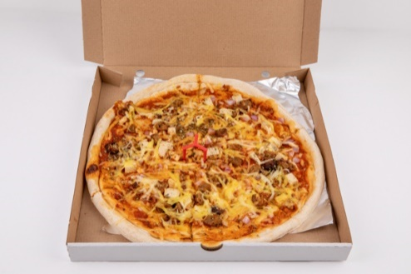 | Napfényes Vegán Étterem Vegán szénégető pizza | 4000 | élesztős tönköly pizzatészta, fűszeres paradicsommártás, gabonakolbász, szejtánkocka, füstölt tofu, lilahagyma, oregánó, fokhagyma, növényi sajt | Wolt | _ | 9.33 | 10.49 | 9.83 | 15.60 | 45.2 | Negatív | P | Negatív | P | P | P | P | P | P | < 0,4 | < 0,4 | 1.7 | <0,005 | <250 | P | Negatív | P | _ | _ | _ | _ | _ | _ | _ | _ | _ | _
2 | 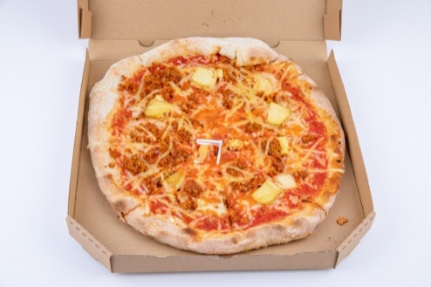 | Pizza Cosi Vegán Pizzéria Vegán smokie pizza | 3290 | paradicsom, füstölt vegán kolbász, füstölt tofu, vegán sajt | Wolt | _ | 9.17 | 8.74 | 8.33 | 14.07 | 40.3 | Negatív | P | Negatív | P | P | P | P | P | P | < 0,4 | < 0,4 | 1.7 | <0,005 | <250 | _ | Negatív | P | Negatív | P | _ | _ | _ | _ | _ | _ | _ | _
3 | 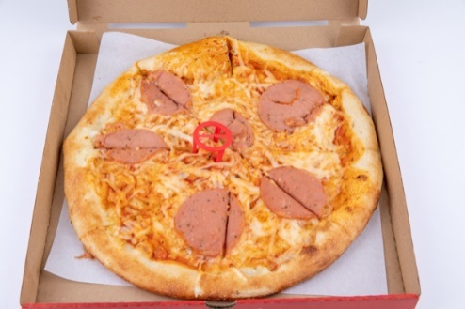 | Don Pepe Vegán nemsonkás pizza | 3490 | pizzatészta, fokhagymás vegán 'tejföl', vegan 'mozzarella', borsófehérjés mozaik szelet=nemsonka, lilahagyma, szárított paradicsom, brokkoli | Foodora | Don Pepe 1054 Budapest, Kálmán utca 23. | 7.50 | 7.77 | 7.33 | 11.32 | 33.9 | Negatív | P | Negatív | P | P | P | P | P | P | < 0,4 | 4.1 | 1.0 | <0,005 | <250 | _ | Negatív | P | Negatív | P | P | P | P | P | P | P | P | P
4 | 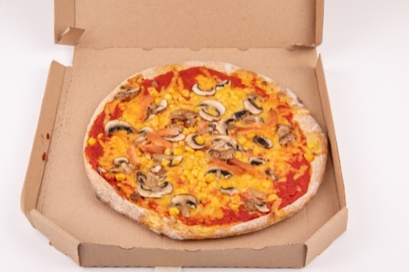 | Élelem Étterem Vegán son-go-ku pizza | 3890 | paradicsomszósz, növényi sajt, vegán sonka, gomba, kukorica | Wolt | _ | 7.33 | 7.38 | 5.83 | 11.93 | 32.5 | Negatív | P | Negatív | P | P | P | P | P | P | 1.4 | < 0,4 | 2.1 | <0,005 | <250 | _ | Negatív | P | _ | _ | _ | _ | _ | _ | _ | _ | _ | _
5 | 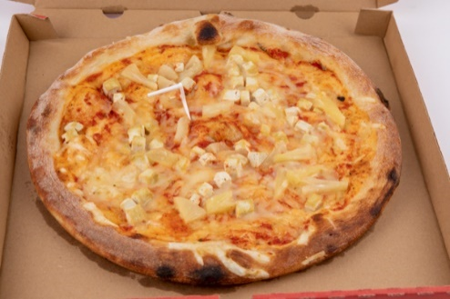 | Pizza Monkey Pest Hawaii Vegán pizza | 3290 | paradicsomos alap, tofu, violife, ananász | Wolt | _ | 6.33 | 5.63 | 5.83 | 9.48 | 27.3 | Negatív | P | Negatív | P | P | P | P | P | P | 0.9 | 1 | 1.0 | <0,005 | <250 | P | Negatív | P | Negatív | P | _ | _ | _ | _ | _ | _ | _ | _
*Egérrel a cellára mutatva további információ jelenik meg.

Hamburger
 |  |  |  |  |  |  |  |  | KEDVELTSÉGI VIZSGÁLAT |  |  |  |  |  |  |  |  |  |  |  |  |  |  | HATÓSÁGI | VIZSGÁLATOK
 |  |  |  |  |  |  |  |  |  |  |  |  |  |  | MIKROBIOLÓGIAI | VIZSGÁLATOK |  |  |  |  |  |  |  |  |  |  |  | HATÓSÁGI TISZTASÁGI | VIZSGÁLAT |  |  |  |  | HATÓSÁGI HELYSZÍNI | ELLENŐRZÉS
KEDVELTSÉGI RANGSOR | TERMÉK FOTÓ* | ÉTTEREM NEVE, ÉTEL MEGNEVEZÉSE | ÁR * (Ft/adag) | ÖSSZETEVŐK * | MEGRENDELÉS HELYE | HELYSZÍNI ELLENŐRZÉS HELYE | KÜLSŐ | ÁLLOMÁNY | ILLAT | ÍZ | ÖSSZESÍTETT | SALMONELLA SPP. | KOAGULÁZ POZITÍV | LISTERIA | BACILLUS CEREUS | CLOSTRIDIUM | ESCHERICHIA COLI | COLIFORM | MIKROORGANIZMUSOK | HÚS DETEKTÁLÁS, | TOJÁSFEHÉRJE | TEJFEHÉRJE ALLERGÉN | RÉZ | HIGANY | DON TOXIN | GMO VIZSGÁLAT | CSOMAGOLÁS (CFU / | KÜLSŐ FELÜLETE 100 cm2) | SZÁLLÍTÓBOX (CFU / | BELSŐ FELÜLETE 100 cm2) |  |  |  | HIGIÉNIAI (CFU / | TÖRLET 100 cm2)
 |  |  |  |  |  |  | MEGJELENÉS |  |  |  | PONTSZÁM | (/25g) | STAPHYLOCOCCUSOK (CFU/g) | MONOCYTOGENES (/25g) | (CFU/g) | PERFRINGENS (CFU/g) | (CFU/g) | (CFU/g) | SZÁMA (CFU/g) | ÁLLATI EREDET VIZSGÁLATA | ALLERGÉN JELENLÉTE (mg/kg) | JELENLÉTE (mg/kg) | (mg/kg) | (mg/kg) | (μg/kg) |  | SALMONELLA SPP. (/25g) | MIKROORGANIZMUSOK SZÁMA (CFU/vizsgált felület) | SALMONELLA SPP. (/25g) | MIKROORGANIZMUSOK SZÁMA (CFU/vizsgált felület) | SALMONELLA SPP. (/25g) | LISTERIA MONOCYTOGENES (/25g) | CLOSTRIDIUM PERFRINGENS (CFU/vizsgált felület) | KOAGULÁZ POZITÍV STAPHYLOCOCCUSOK (CFU/vizsgálat felület) | BACILLUS CEREUS (CFU/vizsgált felület) | ESCHERICHIA COLI (CFU/vizsgált felület) | COLIFORM (CFU/vizsgált felület) | MIKROORGANIZMUSOK SZÁMA (CFU/vizsgált felület)
X | 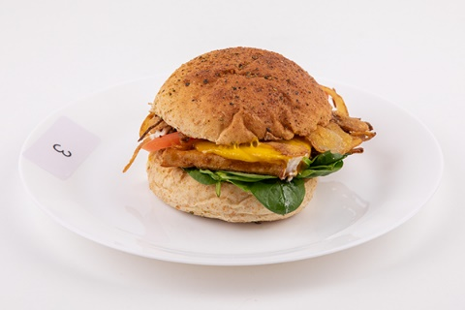 | Vegan Love BBQ Tofu burger | 3700 | Tönkölyös buci (glutén), BBQ- ban pácolt tofu (szója), vegán füstölt sajt, ropogós sült hagyma (glutén), paradicsom, bébispenót, veganéz (bio szója) | Wolt | Vegan Love 1114 Budapest, Bartók Béla út 9. | 9.60 | 8.20 | 9.84 | 13.32 | 41.0 | Negatív | P | Negatív | X | P | P | X | P | P | < 0,4 | 1.0 | 1.4 | <0,005 | <250 | P | Negatív | P | _ | _ | P | P | P | P | P | P | P | P
X | 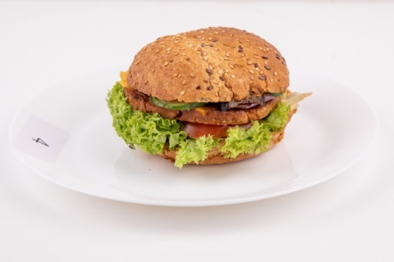 | LasVegans Lord Seitan burger | 2790 | Grillezett szejtán, Hamburger szósz, Lollo bionda saláta, Paradicsom, Kigyóuborka, Vegan cheddar, Grillezett hagyma | Wolt | LasVegans 1075 Budapest, Kazinczy utca 11. | 9.40 | 8.00 | 10.56 | 12.24 | 40.2 | Negatív | P | Negatív | P | P | P | X | P | P | < 0,4 | < 0,4 | 1.7 | <0,005 | <250 | P | Negatív | P | Negatív | P | P | P | P | P | P | P | P | P
1 | 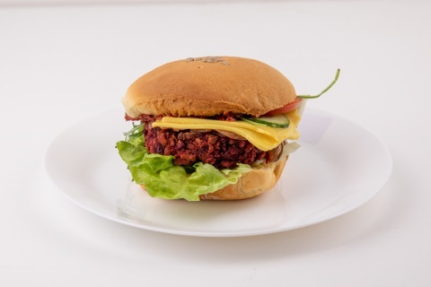 | Édeni Vegán Vegán klasszikus hamburger | 3890 | szójás-céklás pogácsa, vegán sajt, házi készítésű vegán buci, saláta, paradicsom, hagyma, uborka, házi készítésű szószok: vegán majonéz, ketchup, mustár | Foodora | _ | 9.00 | 7.80 | 9.36 | 12.60 | 38.8 | Negatív | P | Negatív | P | P | P | P | P | P | < 0,4 | 2.4 | 2.6 | <0,005 | <250 | P | Negatív | P | Negatív | P | _ | _ | _ | _ | _ | _ | _ | _
2 | 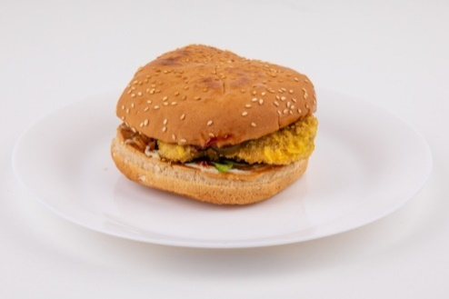 | Ropogó Szejtán burger | 2790 | buci, rántott szejtán, veganéz, bbq, pirított hagyma, jégsaláta, uborka | Wolt | Ropogó 1053 Budapest, Múzeum krt. 41. | 7.50 | 8.00 | 10.50 | 12.15 | 38.2 | Negatív | P | Negatív | P | P | P | P | P | P | < 0,4 | < 0,4 | 1.2 | <0,005 | <250 | P | Negatív | P | _ | _ | P | P | P | P | P | P | P | P
3 | 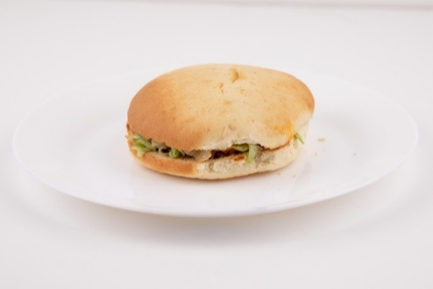 | Epoch Vegan Burger Istvánfii burger | 2590 | 1 db választott zöldségpogácsa (Epoch meat), hagymadarabok, csemegeuborka, jégsaláta, Istvánffi szósz, ketchup | Wolt | _ | 7.00 | 7.60 | 9.60 | 12.60 | 36.8 | Negatív | P | Negatív | P | P | P | P | P | P | < 0,4 | < 0,4 | 2.0 | <0,005 | <250 | _ | Negatív | P | _ | _ | _ | _ | _ | _ | _ | _ | _ | _
*Egérrel a cellára mutatva további információ jelenik meg.

Snickers
 |  |  |  |  |  |  |  |  | KEDVELTSÉGI VIZSGÁLAT |  |  |  |  |  |  |  |  |  |  |  |  | HATÓSÁGI | VIZSGÁLATOK
 |  |  |  |  |  |  |  |  |  |  |  |  |  |  | MIKROBIOLÓGIAI | VIZSGÁLATOK |  |  |  |  |  |  | HATÓSÁGI TISZTASÁGI | VIZSGÁLAT |  |  |  |  | HATÓSÁGI HELYSZÍNI | ELLENŐRZÉS
KEDVELTSÉGI RANGSOR | TERMÉK FOTÓ* | ÉTTEREM NEVE, ÉTEL MEGNEVEZÉSE | ÁR * (Ft/adag) | ÖSSZETEVŐK * | MEGRENDELÉS HELYE | HELYSZÍNI ELLENŐRZÉS HELYE | KÜLSŐ | ÁLLOMÁNY | ILLAT | ÍZ | ÖSSZESÍTETT | SALMONELLA SPP. | KOAGULÁZ POZITÍV | LISTERIA | BACILLUS CEREUS | CLOSTRIDIUM | ESCHERICHIA COLI | COLIFORM | MIKROORGANIZMUSOK | TOJÁSFEHÉRJE | TEJFEHÉRJE ALLERGÉN | CSOMAGOLÁS (CFU / | KÜLSŐ FELÜLETE 100 cm2) | SZÁLLÍTÓBOX (CFU / | BELSŐ FELÜLETE 100 cm2) |  |  |  | HIGIÉNIAI (CFU / | TÖRLET 100 cm2)
 |  |  |  |  |  |  | MEGJELENÉS |  |  |  | PONTSZÁM | (/25g) | STAPHYLOCOCCUSOK (CFU/g) | MONOCYTOGENES (/25g) | (CFU/g) | PERFRINGENS (CFU/g) | (CFU/g) | (CFU/g) | SZÁMA (CFU/g) | ALLERGÉN JELENLÉTE (mg/kg) | JELENLÉTE (mg/kg) | SALMONELLA SPP. (/25g) | MIKROORGANIZMUSOK SZÁMA (CFU/vizsgált felület) | SALMONELLA SPP. (/25g) | MIKROORGANIZMUSOK SZÁMA (CFU/vizsgált felület) | SALMONELLA SPP. (/25g) | LISTERIA MONOCYTOGENES (/25g) | CLOSTRIDIUM PERFRINGENS (CFU/vizsgált felület) | KOAGULÁZ POZITÍV STAPHYLOCOCCUSOK (CFU/vizsgálat felület) | BACILLUS CEREUS (CFU/vizsgált felület) | ESCHERICHIA COLI (CFU/vizsgált felület) | COLIFORM (CFU/vizsgált felület) | MIKROORGANIZMUSOK SZÁMA (CFU/vizsgált felület)
1 | 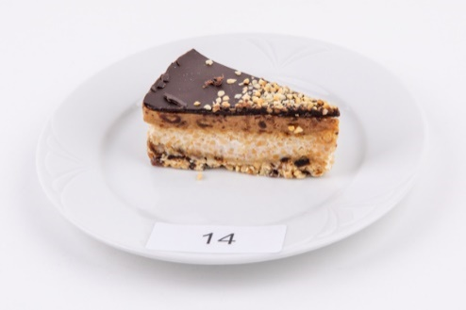 | Zabrakadabra Oktogon Vegán snickers szelet | 1295 | Földimogyoró, Kesudió, Kókuszolaj, Kókusztej, Eritrit, Aszalt datolya, Agar agar, Maltitolos étcsokoládé | Wolt | Zabrakadabra Oktogon 1066 Budapest, Teréz krt. 29. | 10.41 | 9.56 | 10.69 | 13.41 | 44.1 | Negatív | P | Negatív | P | P | P | P | P | < 0,4 | < 0,4 | Negatív | P | Negatív | P | P | P | P | P | P | P | P | P
X | 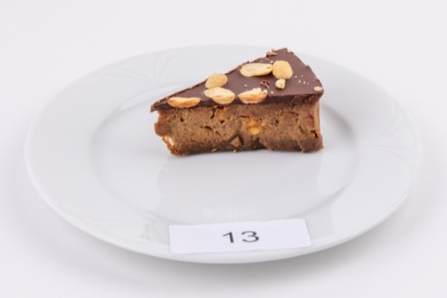 | Piskóta - Minden, ami mentes! Vegán snickers szelet | 1740 | _ | Wolt | Piskóta - Minden, ami mentes! 1115 Budapest, Bartók Béla út 88. | 9.84 | 9.56 | 7.88 | 13.00 | 40.3 | Negatív | P | Negatív | P | P | P | X | P | 1.0 | < 0,4 | Negatív | P | Negatív | P | P | P | P | P | P | P | P | P
X | 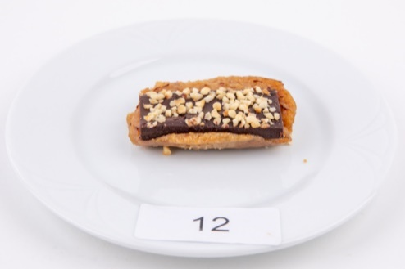 | LasVegans Vegán snickers szelet | 690 | _ | Wolt | LasVegans 1075 Budapest, Kazinczy utca 11. | 5.63 | 7.03 | 6.19 | 11.38 | 30.2 | Negatív | P | Negatív | P | P | P | P | P | < 0,4 | 23.1 | Negatív | P | Negatív | P | P | P | P | P | P | P | P | P
*Egérrel a cellára mutatva további információ jelenik meg.

